naslovnica
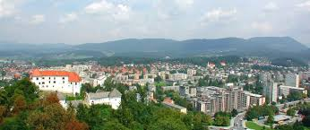

 | Sindikat kovinske in
 | elektroindustrije Slovenije

REZULTATI 11. LETNIH ŠPORTNIH IGER SKEI SLOVENIJE

VELENJE 24. 5. 2014

VLEČENJE VRVI ŽENSKE
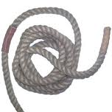
ŠPORTNE IGRE SKEI SLOVENIJE, VELENJE 24. 5. 2014
REZULTATI - VLEČENJE VRVI - ŽENSKE

1 | Velenje

 |  |  | Velenje
2 | Ptuj

 |  | Koroška

3 | Koroška
 |  |  |  | Velenje

4 | Štajerska

 |  |  | Zasavje

5 | Zasavje

 | UVRSTITEV
1 | Velenje
2 | Zasavje
3 | Koroška
4 | Štajerska
5 | Ptuj
 |  |  |  | Sindikat kovinske in
 |  |  |  | elektroindustrije Slovenije

NAMIZNI TENIS MOŠKI
ŠPORTNE IGRE SKEI SLOVENIJE, VELENJE 24. 5. 2014
REZULTATI - NAMIZNI TENIS - MOŠKI

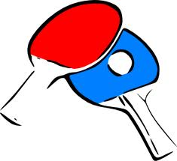
 | UVRSTITEV
1 | GORENJSKA
2 | VELENJE
3 | CELJE
4 | ZASAVJE
5 | KOROŠKA
6 | PTUJ
7 | DBK

 | SKUPINA - A |  |  | REZULTAT
 | GORENJSKA | : | PTUJ | 2 | : | 0
 | PTUJ | : | CELJE | 1 | : | 2
 | GORENJSKA | : | CELJE | 2 | : | 0

 | SKUPINA - B |  |  | REZULTAT
 | DBK | : | VELENJE | 0 | : | 2
 | KOROŠKA | : | ZASAVJE | 1 | : | 2
 | VELENJE | : | ZASAVJE | 2 | : | 0
 | DBK | : | KOROŠKA | 0 | : | 2
 | KOROŠKA | : | VELENJE | 0 | : | 2
 | ZASAVJE | : | DBK | 2 | : | 0

 | ZA 3. MESTO |  |  | REZULTAT
 | CELJE | : | ZASAVJE | 2 | : | 0

 | FINALE |  |  | REZULTAT
 | GORENJSKA | : | VELENJE | 2 | : | 0 | Sindikat kovinske in
 |  |  |  |  |  |  | elektroindustrije Slovenije

ODBOJKA ŽENSKE
ŠPORTNE IGRE SKEI SLOVENIJE, VELENJE 24. 5. 2014
REZULTATI - ODBOJKA - ŽENSKE
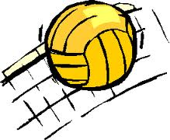
 | EKIPE
1 | KOROŠKA
2 | POSOČJE
3 | VELENJE
4 | ZASAVJE

 | IGRIŠČE 2 - VELIKA DVORANA

ura | PARI |  |  | REZULTAT
9:00:00 | KOROŠKA | : | ZASAVJE | 2 | : | 0
9:45:00 | VELENJE | : | POSOČJE | 0 | : | 2
10:30:00 | ZASAVJE | : | POSOČJE | 0 | : | 2
11:15:00 | KOROŠKA | : | VELENJE | 2 | : | 0
12:00:00 | VELENJE | : | ZASAVJE | 2 | : | 0
12:45:00 | POSOČJE | : | KOROŠKA | 1 | : | 2

 |  |  |  |  |  |  | Sindikat kovinske in
 |  |  |  |  |  |  | elektroindustrije Slovenije

NOGOMET MOŠKI
ŠPORTNE IGRE SKEI SLOVENIJE, VELENJE 24. 5. 2014
REZULTATI - NOGOMET- MOŠKI


 | UVRSTITEV
1 | VELENJE
2 | DBK
3 | CELJE
4 | ŠTAJERSKA
5 | GORENJSKA
6 | POSOČJE
7 | KOROŠKA
8 | PTUJ

 | SKUPINA - A |  |  | REZULTAT
 | VELENJE | : | KOROŠKA | 10 | : | 1
 | KOROŠKA | : | ŠTAJERSKA | 2 | : | 4
 | VELENJE | : | ŠTAJERSKA | 5 | : | 2

 | SKUPINA - B |  |  | REZULTAT
 | POSOČJE | : | CELJE | 0 | : | 2
 | CELJE | : | PTUJ | 9 | : | 1
 | POSOČJE | : | PTUJ | 12 | : | 4

 | SKUPINA - C |  |  | REZULTAT
 | GORENJSKA | : | KNO | 3 | : | 0 | B.B
 | KNO | : | DBK | 0 | : | 3 | B.B
 | GORENJSKA | : | DBK | 3 | : | 10
 |  |  |  |  |  |  |  | Sindikat kovinske in
 | FINALE |  |  | REZULTAT |  |  |  | elektroindustrije Slovenije
 | VELENJE | : | CELJE | 6 | : | 1
 | CELJE | : | DBK | 1 | : | 2
 | VELENJE | : | DBK | 2 | : | 2

